背景
人物背景 Background

 | 角色名 |  | 安缇诺雅 |  |  | 个性 | 我表达喜爱或厌恶的方式和其他人并不相似
 | 玩家 |  | 千里光
 | 故乡 |  | 幽暗地域 | 背景 | 远行者 | 理念 | 冒险。我远离了我的家乡，而这所有的一切都是如此奇特和美好！
 |  |  |  |  |  | 羁绊 | 我的自由是我最珍贵的财宝。我不会再让任何人从我手中夺去它。
 | 发型 |  | 编成辫子的长发 | 发色 | 银白色 | 缺陷 | 我无法抗拒这片土地上那些令人沈醉的崭新事物和其他乐趣。
 | 瞳色 |  | 浅紫色 | 肤色 | 黑色
 |  |  |  |  |  | 人物衣装 外貌描述
 | 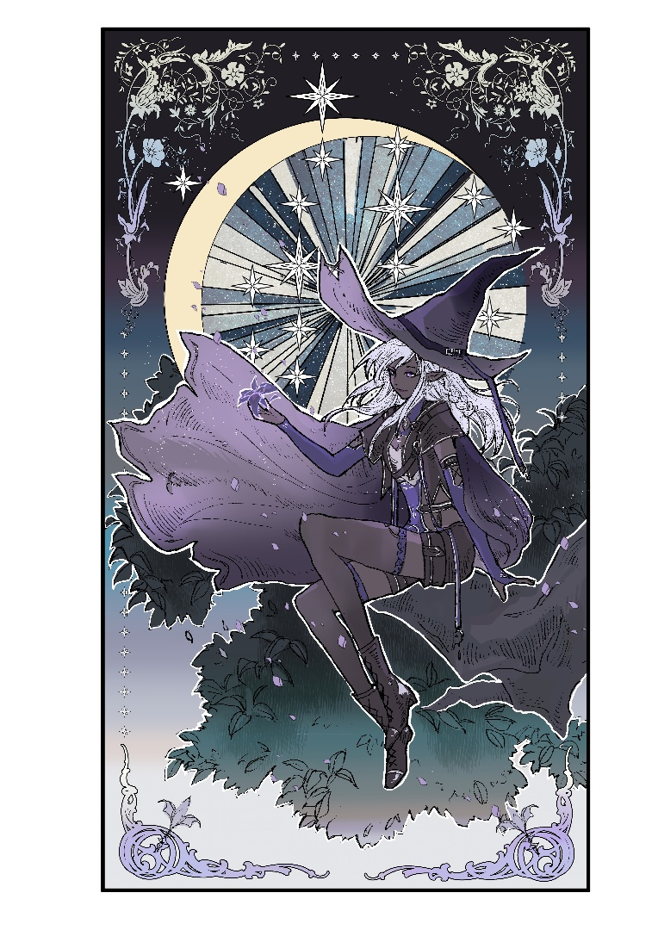

 |  |  |  |  |  | 背景特性 | 特性：众目焦点 Feature: All Eyes on You 你的口音，言行举止，措辞风格、甚至你的外表都彰显著你身为外地人的事实。无论你走到哪里，好奇的目光总会伴随着你。尽管有些令人讨厌，但这也让你获得来自那些学士和对遥远土地感到好奇人们的友善兴趣，更不用说那些渴望听见你家乡故事的寻常民众了。 为了你和你的旅行同伴，你可以利用这种关注以接触到你本应无法接触的人们或场所。举几个例子，像是贵族领主、学者、商业巨头等等，可能会有兴趣听听你那关于遥远故乡和人民的故事。

 |  |  |  |  |  | 背景故事

 | 人物形象

 | 语 言 | 通用语
 |  | 精灵语
 |  | 地底通用语
 |  | 卓尔手语

 | 熟 练 工 具 | 整副三龙牌

主要
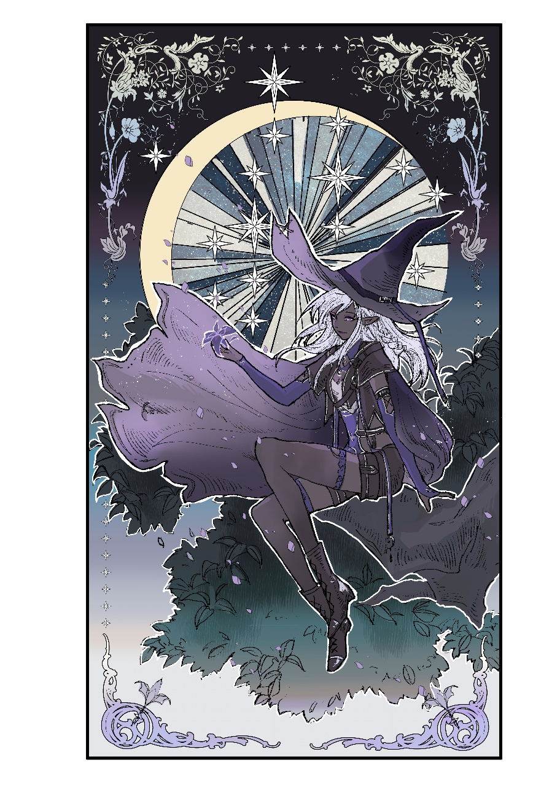
 |  |  |  |  |  |  |  |  |  |  |  |  |  | DND 5E 人物卡 <New Edition v4.4.0> |  |  |  |  |  |  |  |  |  |  |  |  |  |  |  |  |  | 推荐在电脑上使用Excel2010及以后版本打开本卡
 |  |  |  |  |  |  |  |  |  |  |  |  |  |  |  |  |  |  |  |  |  |  |  | Lv |  |  |  |  |  |  |  |  |  |  |  |  |  |  |  |  |  |  | 小工具
 | 角色名 |  |  | 安缇诺雅 |  |  |  |  |  |  |  |  |  |  | 职业 |  |  | 法师 |  |  |  |  |  | 4 |  |  |  |  |  |  |  |  |  |  |  |  |  |  |  |  |  |  |  | 1级 |  | 2级 |  | 3级 |  | 4级 | 5级 | 6级 |  | 7级 |  | 8级 | 9级 | 10级
 | 玩家 |  |  | 千里光 |  |  |  |  |  |  |  |  |  |  | 经验值 |  |  |  |  |  |  |  |  |  |  |  |  |  |  |  |  |  |  |  |  |  |  |  |  |  |  |  | 生命值小工具 | 7 |  | 4 |  | 3 |  | 5

 | 种族 |  |  | 精灵 |  |  |  |  | 性别 |  |  | 女 |  |  |  | 兼职 |  |  |  |  |  |  |  |  |  |  |  |  |  |  |  |  |  |  |  |  |  |  |  |  |  |  |  | 11级 |  | 12级 |  | 13级 |  | 14级 | 15级 | 16级 |  | 17级 |  | 18级 | 19级 | 20级
 | 亚种 |  |  | 卓尔精灵 |  |  |  |  | 年龄 |  |  | 112

 | 身高 |  |  | 5尺2寸 |  |  |  | 阵营 |  |  | 混乱中立 |  |  |  |  |  |  | 熟练 |  | 2 |  |  |  | 其他 |  |  |  |  |  |  |  |  |  |  |  |  |  |  |  |  |  |  |  | 体质调整值 |  |  |  | 角色等级 |  |  | 生命总值 |  | 仅需填入每级生命骰结果 自动结算等级与体质调整值
 | 体重 |  |  | 117磅 |  |  |  | 信仰 |  |  | 伊莉丝翠 |  |  |  |  |  |  |  |  |  |  |  | < |  |  |  |  |  |  |  |  |  |  |  |  |  |  |  |  |  |  |  |  | 1 |  |  |  | 4 |  |  | 23

 | 属性 |  |  |  |  |  |  |  |  |  |  |  |  |  |  |  |  |  |  |  |  |  |  |  |  |  |  |  |  |  |  |  |  |  |  |  |  |  |  |  |  |  | 你的角色可能
 | 熟练 |  |  |  | 总值 |  |  | 初始值 |  | 种族 |  | 成长 |  | 修正 |  |  | 调整值 |  | 豁免 |  |  | 修正 |  | 临时
FALSE |  | 力量 |  |  | 11 |  | < | 11 |  |  |  |  |  |  |  | > | 0 |  | 0 |  | < |  |  |  |  |  |  |  |  |  |  |  |  |  |  |  |  |  |  |  |  |  | 力量 |  |  |  | 在这个档次，做到欺软怕硬是没有问题的

FALSE |  | 敏捷 |  |  | 14 |  | < | 12 |  | 2 |  |  |  |  |  | > | 2 |  | 2 |  | < |  |  |  |  |  |  |  |  |  |  |  |  |  |  |  |  |  |  |  |  |  | 敏捷 |  |  |  | 很不错的反应能力，可以在旋转的硬币落下的一瞬间看出是哪面落地

FALSE |  | 体质 |  |  | 12 |  | < | 12 |  |  |  |  |  |  |  | > | 1 |  | 1 |  | < |  |  |  |  |  |  |  |  |  |  |  |  |  |  |  |  |  |  |  |  |  | 体质 |  |  |  | 基本上没有吃过什么药，不是说不得病，但基本上抗一抗就过去了

FALSE |  | 智力 |  |  | 18 |  | < | 16 |  |  |  | 2 |  |  |  | > | 4 |  | 4 |  | < |  |  |  |  |  |  |  |  |  |  |  |  |  |  |  |  |  |  |  |  |  | 智力 |  |  |  | 睿智的目光

FALSE |  | 感知 |  |  | 16 |  | < | 16 |  |  |  |  |  |  |  | > | 3 |  | 3 |  | < |  |  |  |  |  |  |  |  |  |  |  |  |  |  |  |  |  |  |  |  |  | 感知 |  |  |  | 身边的一切风吹草动都逃不出您的敏锐的目光

FALSE |  | 魅力 |  |  | 15 |  | < | 14 |  | 1 |  |  |  |  |  | > | 2 |  | 2 |  | < |  |  |  |  |  |  |  |  |  |  |  |  |  |  |  |  |  |  |  |  |  | 魅力 |  |  |  | 您不经意间的一举一动都有可能吸引着其他人

 | 基础属性
力量 | 11
敏捷 | 14
体质 | 12
智力 | 18
感知 | 16
魅力 | 15
 | 战斗
 |  |  |  |  |  | 其他 |  |  |  |  |  |  | Now |  |  | Max
 | 先攻 |  | 2 |  | < |  |  |  | HP |  |  | 23 |  |  | / | 23 |  |  |  |  | 临时 HP |  | 0

 |  |  |  |  |  |  |  |  | 23
 | AC |  | 13 |  | < |  |  |  | HD |  | 4 |  | / | 4

 |  |  |  |  |  | 其他 |  | 死亡豁免成功 |  |  |  |  |  |  | 失败 |  |  |  |  |  |  |  |  |  |  |  | 画像
 | DC |  | 14 |  | < |  |  |  | 抗性 |  |  |  |  |  |  |  |  |  |  |  |  |  |  |  |  |  | 免疫 |  | 魔法导致的睡眠

 | DC属性 |  |  |  | 智力
 |  |  |  |  |  |  |  |  | 体型 |  | 中型 |  |  |  | 速度 |  | 30尺 |  |  |  |  |  |  |  |  |  | 优势 |  | 黑暗、魅惑对抗

 | 被动察觉 |  |  |  | 15 |  |  |  | 特殊能力 |  |  |  | 0 |  |  |  |  | 特殊能力 |  |  |  |  |  |  |  |  | 劣势 |  | 日照

 | 技能 |  |  |  |  |  |  |  |  |  |  |  |  |  |  |  |  | 装备 |  |  |  |  |  |  |  |  |  |  | 快捷战斗
 | 熟练 |  | 力量系 |  | 修正 |  |  | 总值 |  |  | 护甲 |  |  | 同调 |  | 名称 |  |  |  |  |  | 特性 |  |  |  | 重量 |  |  | AC |  | 最大敏捷 |  |  |  | 同调 | 盾牌 |  |  | AC |  | 重量
FALSE |  | 运动 |  |  |  |  | > | 0 |  |  | 轻型 |  | > |  | 布甲 |  |  |  |  | 布甲通常由数层布料与棉料的衬里构成。 |  |  |  |  |  |  |  | > | 11 |  | + | 2
 | 敏捷系 |  |  |  |  |  |  |  |  |  | 武器 |  |  | 同调 | 武器名称 |  |  |  | 加值 |  |  | 特性 |  |  |  | 重量 |  |  | 熟练 |  | 攻击骰 |  |  | 伤害骰 |  |  | 伤害类型 |  |  | 弹药 |  | FALSE
FALSE |  | 特技 |  |  |  |  | > | 2 |  | TRUE | 刺剑 |  | > |  | 刺剑 |  |  |  |  | 灵巧 |  |  |  |  |  |  |  | > |  | D20+ |  | 2+2 |  | 1d8 | +2 |  | 穿刺 |  |  | 箭 | 10
FALSE |  | 巧手 |  |  |  |  | > | 2 |  | TRUE | 手弩 |  | > |  | 手弩 |  |  |  |  | 弹药（射程80/320），装填，双手 |  |  |  |  |  |  |  | > |  | D20+ |  |  |  | 1d6 | +2 |  | 穿刺 |  |  | 矢 | 0 |  | 技能分布
运动 | 0
特技 | 2
巧手 | 2
隐匿 | 2
调查 | 6
奥秘 | 6
历史 | 6
自然 | 4
宗教 | 4
察觉 | 5
洞悉 | 5
驯养 | 3
医疗 | 3
生存 | 3
说服 | 2
欺诈 | 2
威吓 | 2
表演 | 4
FALSE |  | 隐匿 |  |  |  |  | > | 2 |  | TRUE | 匕首 |  | > |  | 匕首 |  |  |  |  | 灵巧，轻型，投掷（射程20/60） |  |  |  |  |  |  |  | > |  | D20+ |  | 2+2 |  | 1d4 | +2 |  | 穿刺 |  |  | 弹 | 0
 | 智力系 |  |  |  |  |  |  |  |  | FALSE | - |  | > |  |  |  |  |  |  |  |  |  |  |  |  |  |  | > |  | D20+ |  |  |  |  |  |  |  |  |  | 投 | 0
TRUE |  | 调查 |  |  |  |  | > | 6 |  | FALSE | - |  | > |  |  |  |  |  |  |  |  |  |  |  |  |  |  | > |  | D20+ |  |  |  |  |  |  |  |  |  | 它 | 0
TRUE |  | 奥秘 |  |  |  |  | > | 6 |  |  | 其他 |  |  | 同调 |  | 名称 |  |  |  |  |  | 特性 |  |  |  | 重量
TRUE |  | 历史 |  |  |  |  | > | 6 |  |  | - |  | > |  |  |  |  |  |  |  |  |  |  |  |  |  |  |  | 法术
FALSE |  | 自然 |  |  |  |  | > | 4 |  |  | - |  | > |  |  |  |  |  |  |  |  |  |  |  |  |  |  |  | 施法属性 |  |  | 修正 |  | 法术基础攻击骰 |  |  | 可以准备的法术数量
FALSE |  | 宗教 |  |  |  |  | > | 4 |  |  | - |  | > |  |  |  |  |  |  |  |  |  |  |  |  |  |  |  | 智力 |  |  |  | > | D20+ | 4+2 |  |  | 法师 |  |  | 8
 | 感知系 |  |  |  |  |  |  |  |  |  | - |  | > |  |  |  |  |  |  |  |  |  |  |  |  |  |  |  |  |  |  |  | >
TRUE |  | 察觉 |  |  |  |  | > | 5 |  |  | - |  | > |  |  |  |  |  |  |  |  |  |  |  |  |  |  |  | 关键属性 |  |  | 修正 |  | 法术DC |  |  |  | 法术位
TRUE |  | 洞悉 |  |  |  |  | > | 5 |  |  | - |  | > |  |  |  |  |  |  |  |  |  |  |  |  |  |  |  |  |  |  |  |  | 10 |  | 1 |  | 4 |  | / | 4
FALSE |  | 驯养 |  |  |  |  | > | 3 |  |  | - |  | > |  |  |  |  |  |  |  |  |  |  |  |  |  |  |  |  |  |  |  |  | 10 |  | 2 |  | 3 |  | / | 3
FALSE |  | 医疗 |  |  |  |  | > | 3 |  |  | - |  | > |  |  |  |  |  |  |  |  |  |  |  |  |  |  |  |  |  |  |  |  | 10 |  | 3 |  |  |  | /
FALSE |  | 生存 |  |  |  |  | > | 3 |  |  | - |  | > |  |  |  |  |  |  |  |  |  |  |  |  |  |  |  |  | ———随身钱币——— |  |  |  |  |  | 4 |  |  |  | /
 | 魅力系 |  |  |  |  |  |  |  |  |  | 负重规则 |  |  | ×5 |  |  | ——负重&财产—— |  |  |  |  |  |  |  |  |  |  |  |  | PP |  |  |  |  |  | 5 |  |  |  | / |  |  | 魔宠或宠物
FALSE |  | 说服 |  |  |  |  | > | 2 |  |  | 装备 |  |  | 背包1 |  |  | 背包2 |  |  | > | 总负重 |  |  |  | < | 钱包 |  |  | < | EP |  |  |  |  |  | 6 |  |  |  | /
FALSE |  | 欺诈 |  |  |  |  | > | 2 |  |  | 0 |  |  | 0 |  |  | 0 |  |  |  | 16.9 |  |  |  |  | 1.9 |  |  |  | GP |  | 95 |  |  |  | 7 |  |  |  | / |  |  |  | 名字 |  |  |  |  |  |  |  | 种族
FALSE |  | 威吓 |  |  |  |  | > | 2 |  |  | 轻载 |  |  | 中载 |  |  | 重载 |  |  |  | 状态 |  |  |  |  | 次元袋 |  |  |  | SP |  |  |  |  |  | 8 |  |  |  | / |  |  |  | 体型 |  |  |  |  |  | 类别 |  |  |  |  | 阵营
TRUE |  | 表演 |  |  |  |  | > | 4 |  |  | 55 |  |  | 110 |  |  | 165 |  |  |  | 轻载 |  |  |  |  | 15 |  |  |  | CP |  |  |  |  |  | 9 |  |  |  | / |  |  |  |  |  |  |  |  |  |  |  |  |  |  |  |  |  | 熟练
 | —————货币换算————— |  |  |  |  |  |  |  |  |  |  | 货币重量 |  |  | 铜币CP |  |  |  |  |  | 银币SP |  |  |  |  |  | 金银币EP |  |  |  |  |  | 金币GP |  |  |  | 白金币PP |  |  |  |  |  |  | AC |  | 10 |  |  | 速度 |  |  |  |  |  |  | 等级 |  | 0
 |  |  |  |  |  |  | 金币GP |  |  |  | >
 |  |  |  |  |  |  |  |  |  |  |  |  |  |  |  |  |  |  |  |  |  |  |  |  |  |  |  |  |  |  |  |  |  |  |  |  |  |  |  |  |  |  |  | HP |  |  |  |  | / |  |  | HD |  |  |  | /
 | 已准备的法术 |  |  |  |  |  |  |  |  |  |  |  |  |  |  |  |  |  |  |  |  | 已准备法术的效果 |  |  |  |  |  |  |  |  |  |  |  |  |  |  |  |  |  |  |  |  |  | 熟练 |  |  | 总值 |  |  | 调整值 | 豁免
 | Lv | 法术名称 |  |  |  |  |  | Lv | 法术名称 |  |  |  |  |  | Lv | 法术名称 |  |  |  |  |  | 法术名 |  |  |  |  |  | 等级 |  |  | 系别 |  |  |  |  | 适用职业 |  |  |  |  |  |  |  | FALSE | 力量 |  | 10 |  | > | 0 | 0
 | 0 | 次级幻影 |  |  |  |  |  | 1. | 妖火 |  |  |  |  |  |  |  |  |  |  |  |  |  |  |  |  |  |  |  |  |  |  |  |  |  |  |  |  |  |  |  |  |  |  | FALSE | 敏捷 |  | 10 |  | > | 0 | 0
 | 0. | 舞光术 |  |  |  |  |  |  |  |  |  |  |  |  |  |  |  |  |  |  |  | 施法动作 |  |  |  |  |  |  |  |  |  |  |  | 施法距离 |  |  |  |  |  |  |  |  |  | FALSE | 体质 |  | 10 |  | > | 0 | 0
 | 0 | 剑刃爆发 |  |  |  |  |  |  |  |  |  |  |  |  |  |  |  |  |  |  |  |  |  |  |  |  |  |  |  |  |  |  |  |  |  |  |  |  |  |  |  |  |  |  | 智力 |  | 10 |  | > | 0 | 0
 | 0 | 轰雷剑 |  |  |  |  |  |  |  |  |  |  |  |  |  |  |  |  |  |  |  | 持续时间 |  |  |  |  |  | 法术成分 |  |  |  |  |  |  |  |  |  |  |  |  |  |  |  | FALSE | 感知 |  | 10 |  | > | 0 | 0
 | 1 | 法师护甲 |  |  |  |  |  |  |  |  |  |  |  |  |  |  |  |  |  |  |  |  |  |  |  |  |  |  |  |  |  |  |  |  |  |  |  |  |  |  |  |  |  |  | 魅力 |  | 10 |  | > | 0 | 0
 | 1 | 弹射 |  |  |  |  |  |  |  |  |  |  |  |  |  |  |  |  |  |  |  | 法术效果说明
 | 1 | 雷鸣波 |  |  |  |  |  |  |  |  |  |  |  |  |  |  |  |  |  |  |  |  |  |  |  |  |  |  |  |  |  |  |  |  |  |  |  |  |  |  |  |  |  | 技能
 | 1. | 脚底摸油 |  |  |  |  |  |  |  |  |  |  |  |  |  |  |  |  |  |  |  |  |  |  |  |  |  |  |  |  |  |  |  |  |  |  |  |  |  |  |  |  |  | 抗性
 | 2. | 幽影刃 |  |  |  |  |  |  |  |  |  |  |  |  |  |  |  |  |  |  |  |  |  |  |  |  |  |  |  |  |  |  |  |  |  |  |  |  |  |  |  |  |  | 免疫
 | 2. | 灼热金属 |  |  |  |  |  |  |  |  |  |  |  |  |  |  |  |  |  |  |  |  |  |  |  |  |  |  |  |  |  |  |  |  |  |  |  |  |  |  |  |  |  | 感官 |  |  |  |  |  |  |  | 语言
 | 2. | 守护之风 |  |  |  |  |  |  |  |  |  |  |  |  |  |  |  |  |  |  |  |  |  |  |  |  |  |  |  |  |  |  |  |  |  |  |  |  |  |  |  |  |  | 动作

 | 法师 |  |  |  |  |  |  | 剑咏法师 |  |  |  |  |  | 职业能力 |  |  |  |  |  |  |  |  |  | 种族特性
 | Lv | 名称 |  |  |  |  | 描述 |  |  |  |  |  |  |  |  |  |  |  |  |  |  |  |  | Lv | 名称 |  |  |  |  | 描述
 | 1 | 武器熟练 |  |  |  |  | 匕首、飞镖、投石索、长棍、轻弩 |  |  |  |  |  |  |  |  |  |  |  |  |  |  |  |  |  | 黑暗视觉 |  |  |  |  | 120尺内微光可以视为明亮，黑暗可以视为微光
 | 1 | 奥术回想 |  |  |  |  | 你学会了通过研读法术书来恢复魔法能量的办法。你可以每日使用一次奥术回想，以在你完成一次短休后恢复若干已消耗的法术位，所恢复的法术位环阶总和不得大于你法师等级的一半（向上取整），且任何一枚法术位的环阶都必须小于6环。 例如，作为一名4级法师时，你可恢复环阶总数最多为2的法术位。 你可以选择恢复一枚2环法术位或两枚1环法术位。 |  |  |  |  |  |  |  |  |  |  |  |  |  |  |  |  |  | 精类血统 |  |  |  |  | 进行对抗魅惑的豁免时具有优势，并且不会因魔法效应而陷入睡眠。
 | 2 | 剑歌 |  |  |  |  | 你可咒唤一种名唤"剑歌"的精灵魔法，前提是你必须未着装中甲、重甲，也未使用盾牌。这一魔法将使你获得超乎寻常的速度、敏捷与专注。 你可以用一个附赠动作启动剑歌，并使之维持1分钟。当你陷入无力或完成中甲、重甲、盾牌的着装，又或者用双手发动一次攻击时，你的剑歌将提前终止。你也可以随时随意的解除剑歌（不需要动作）。 在剑歌激活期间，你获得下列好处： 你的AC获得等同于你智力调整值的加值（最少+1）。 你的步行速度增加10尺。 你在敏捷（体操）检定上具有优势。 你在用以维持法术专注时所进行的任何体质豁免中获得加值。这个加值等同于你的智力调整值（最少+1）。 你能使用本特性的次数等于你的熟练加值。你在完成一次长休后恢复所有消耗掉的使用次数。 |  |  |  |  |  |  |  |  |  |  |  |  |  |  |  |  |  | 日照敏感 |  |  |  |  | 你进行攻击检定和依赖视觉的感知（察觉）检定时，如果你本人、你的攻击目标或你尝试察觉的东西位于阳光直射下，则你所进行的相应检定具有劣势
 | 3 | 戏法公式 |  |  |  |  | 你在法术书中写下了一套奥法公式，并能借此在心中推演出一个戏法。每当你完成一次长休，你可以查阅法术书中所记的公式，以将你的一个已知法师戏法替换为另一个来自法师法术列表的戏法。 |  |  |  |  |  |  |  |  |  |  |  |  |  |  |  |  |  | 卓尔魔法 |  |  |  |  | 你掌握戏法舞光术。达到 3 级后，你可以每日使用一次法术妖火。达到 5 级后，你可以每日使用一次法术黑暗术。这些每日施展一次的法术其施法关键属性是魅力。你必须完成一次长休才能再次以该特质施展这些法术。

 |  |  |  |  |  |  |  |  |  |  |  |  |  |  |  |  |  |  |  |  |  |  |  |  |  |  |  |  |  |  |  |  |  |  |  |  |  |  |  |  |  |  |  | 特性

 |  |  |  |  |  |  |  |  |  |  |  |  |  |  |  |  |  |  |  |  |  |  |  | 专长
 |  |  |  |  |  |  |  |  |  |  |  |  |  |  |  |  |  |  |  |  |  |  |  | Lv | 名称 |  |  |  |  | 描述

 | 特殊能力
 | Lv | 名称 |  |  |  |  | 描述

 | 其他特性 |  |  |  |  |  |  |  |  |  |  |  |  |  |  |  |  |  |  |  |  |  |  | 笔记

